Sheet1
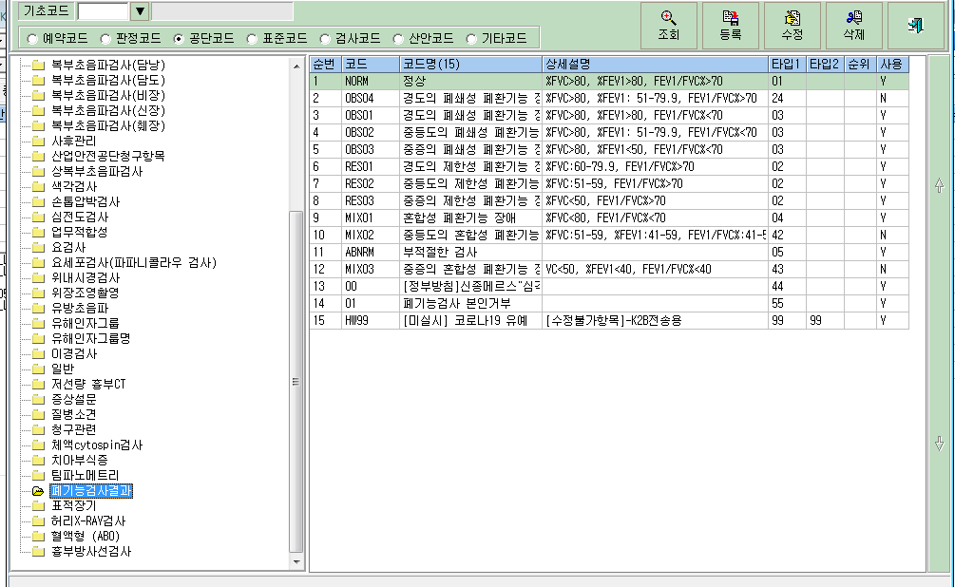
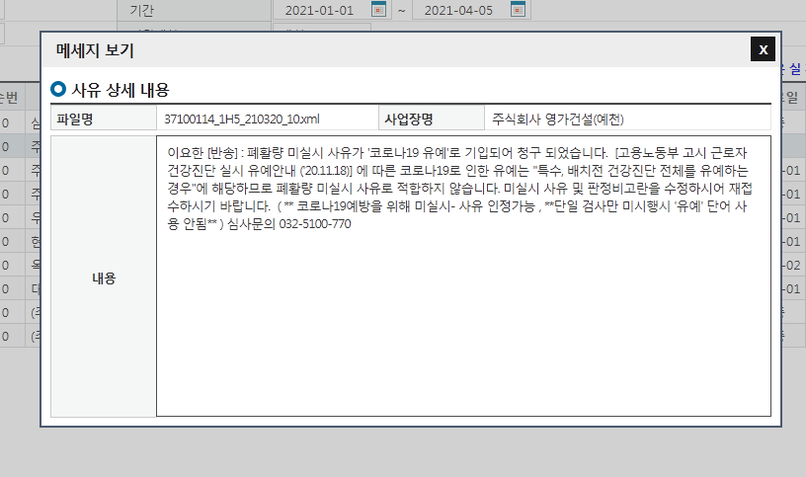

유예라는 멘트만 지우려해도 지워지지 않아, 코드관리에서 수정하였더니,
해제유무에 '1'로 체크되지 않습니다. 확인부탁드립니다.

